Metodo Euler
La idea del metodo euler es algo simple, pues esta basada en el significado geometricode la derivada de una funcion en un punto dado. Si tuvieramos la curva de la solucion de una funcion de una ecuacion diferencialy trazamos la recta tangente a la curvaen el punto especifico que tengamos, veriamos que la recta tangente se aproximaria a la curva en valores cercanos al punto de la tangencia. Asi podemos tomar el valor de la recta tangente en el punto como una aproximacion a l vaordeseado y(x1).

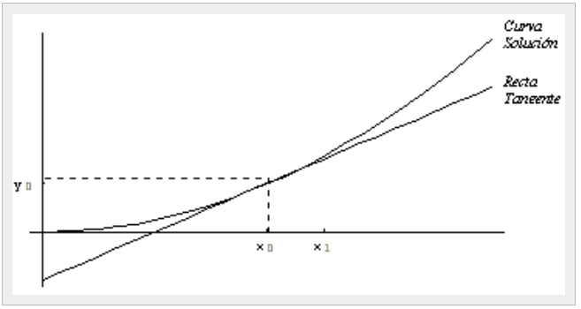
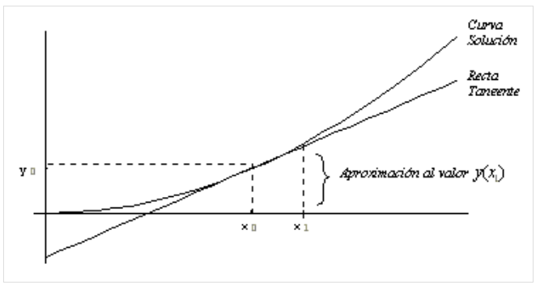

Así, calculemos la ecuación de la recta tangente a la curva solución de la ecuación diferencial dada en el punto . De los cursos de Geometría Analítica, sabemos que la ecuación de la recta es:

donde m es la pendiente. En este caso, sabemos que la pendiente de la recta tangente se calcula con la derivada:

Por lo tanto, la ecuación de la recta tangente es :

Ahora bien, suponemos que es un punto cercano a , y por lo tanto estará dado como . De esta forma, tenemos la siguiente aproximación:

De aquí, tenemos nuestra fórmula de aproximación:


Esta aproximación puede ser suficientemente buena, si el valor de h es realmente pequeño, digamos de una décima ó menos. Pero si el valor de h es más grande, entonces podemos cometer mucho error al aplicar dicha fórmula. Una forma de reducir el error y obtener de hecho un método iterativo, es dividir la distancia en n partes iguales (procurando que estas partes sean de longitud suficientemente pequeña) y obtener entonces la aproximación en n pasos, aplicando la fórmula anterior n veces de un paso a otro, con la nueva h igual a

 |  |  |  |  | h=

En una gráfica, tenemos lo siguiente:

Ahora bien, sabemos que:

Para obtener únicamente hay que pensar que ahora el papel de lo toma el punto , y por lo tanto, si sustituímos los datos adecuadamente, obtendremos que:

De aquí se ve claramente que la fórmula recursiva general, está dada por:

Esta es la conocida fórmula de Euler que se usa para aproximar el valor de y(X1) aplicándola sucesivamente desde Xo hasta X1 en pasos de longitud h.


EJEMPLO

Dada la siguiente ecuación diferencial con la condición inicial:
Aproximar y(0.5)

Primero por el metodo analitico tenemos
$$\frac{∂y}{∂x}=2xy$$
$$\frac{∂y}{y}=2xdx$$
$$\int{\frac{∂y}{y}= \int{2xdx }}$$
Ln |y| + C = $X^{2}+C$

 |  |  |  | Si sustituimos por los valores de la condicion inicial tenemos

$$Ln \left|y\right|+c= x^{2}+c$$
$$Ln \left|1\right|+c= 0^{2}+c$$
0 + c = 0$+c$
c = c
c = 0
 |  |  |  | y (0) = 1 |  | x = 0
 |  |  |  |  |  | Y = 1
 |  |  |  |  |  |  | Reemplazando el valor de C tendriamos
$$Ln \left|y\right|= x^{2}$$
$$e^{Ln \left|y\right|}= e^{x^{2}}$$
$$y = e^{x^{2}}$$
 |  |  |  |  |  |  |  | Ejecutando la funcion para el punto dado tenemos.

$$y = e^{x^{2}}$$
$$y\left(0,5\right)= e^{{\left(0,5\right)}^{2}}$$
$y\left(0,5\right)=$1,28403

Segundo por el metodo iterativo

Xf | 0.5
Xn | 0
Yn | 1
H | 0.1

n | Xn | Yn | Yn+1 | valor real | Ea
0 | 0 | 1 | 1.1 | 1.28403 | 9.0114437506
1 | 0.1 | 1.1 | 1.1874007373
2 | 0.2 | 1.1874007373 | 1.2652349652
3 | 0.3 | 1.2652349652 | 1.3355366301
4 | 0.4 | 1.3355366301 | 1.3997396412
5 | 0.5 | 1.3997396412 | 1.4588949377

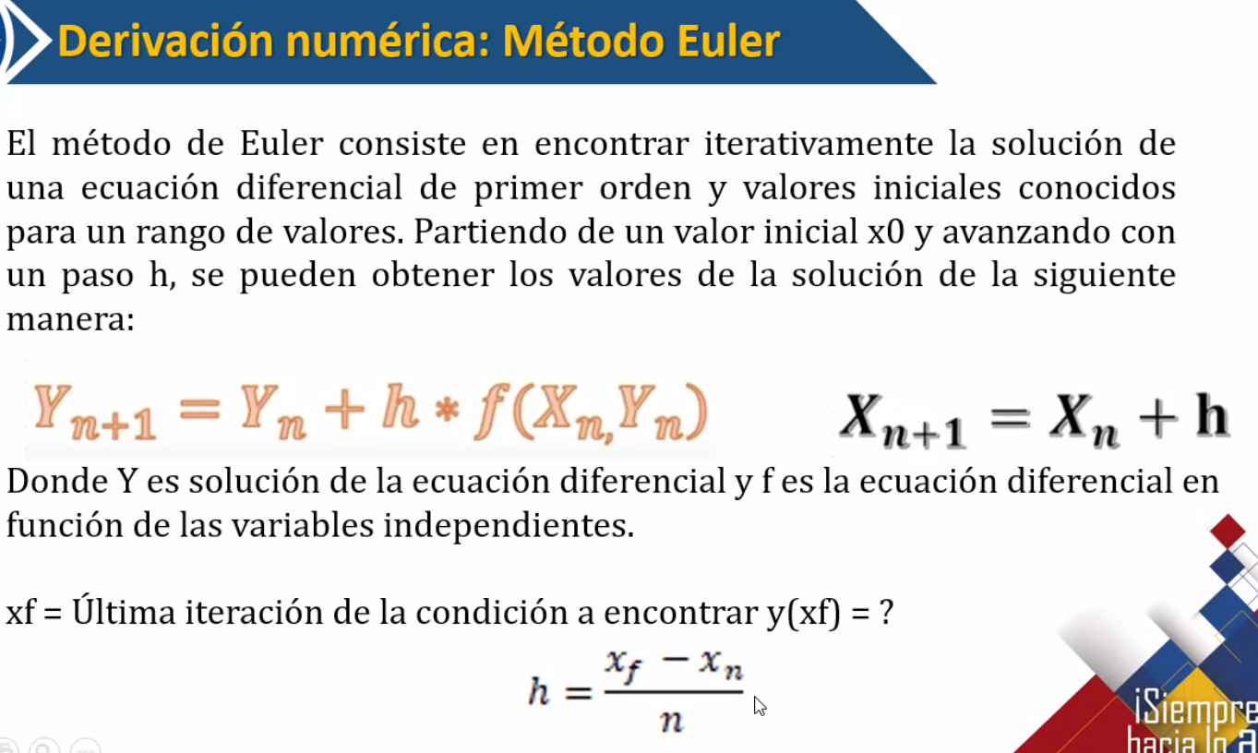

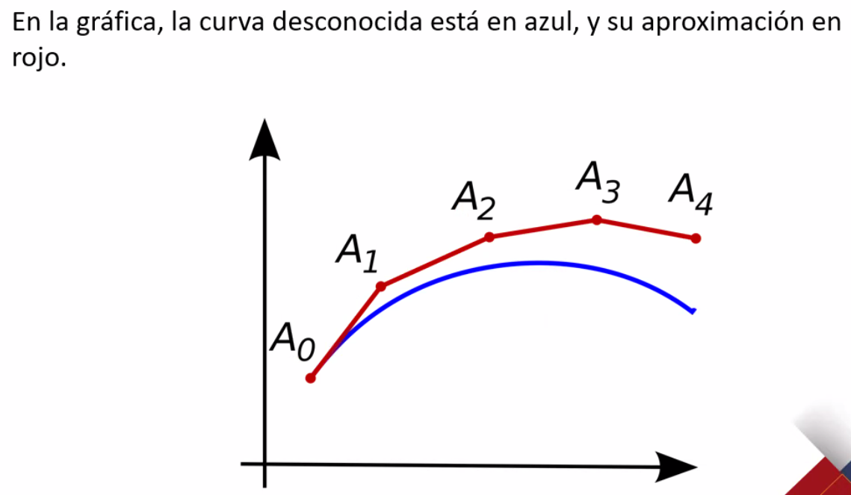

EJEMPLO

Xf | 2
Xn | 0
Yn | 4
H | 0.25

n | Xn | Yn | Yn+1
0 | 0 | 4 | 4.2
1 | 0.1 | 4.2 | 4.3707825128
2 | 0.2 | 4.3707825128 | 4.5201140593
3 | 0.3 | 4.5201140593 | 4.6529925584
4 | 0.4 | 4.6529925584 | 4.772830316
5 | 0.5 | 4.772830316 | 4.8820643574
6 | 0.6 | 4.8820643574 | 4.9824979664
7 | 0.7 | 4.9824979664 | 5.075504257
8 | 0.8 | 5.075504257 | 5.1621537947

